Evaluación de riesgos
Matriz de Riesgos (Basada en GUIDELINE for Safeguarding Machinery and Equipment (Industrial robots and robotic systems)

Tarea | Riesgo | Estimación del riesgo | Nivel | Método de reducción de riesgo | Equipo necesario | Foto
Funcionamiento | Las canastillas podrían ser mal sujetadas y caerse en el proceso | Gravedad: leve Frecuencia: baja Fácil de evitar | A | Monitoreo y calibración períodica al gripper para asgurar que esté en óptimas condiciones
 | Las canastillas pueden ser apiladas de forma desalineada, lo que podría ocasionar que se caigan y que el flujo de trabajo se vea afectado | Gravedad: leve Frecuencia: baja Fácil de evitar | A | Programación efectiva del robot, de manera que se garantice la exactitud en su movimiento y así, la correcta posición de las canastas
 | Movimientos inesperados del robot | Gravedad: leve Frecuencia: baja Difícil de evitar | B | Constante revisión del proceso a cargo de un operario. | Botones de parada de emergencia | 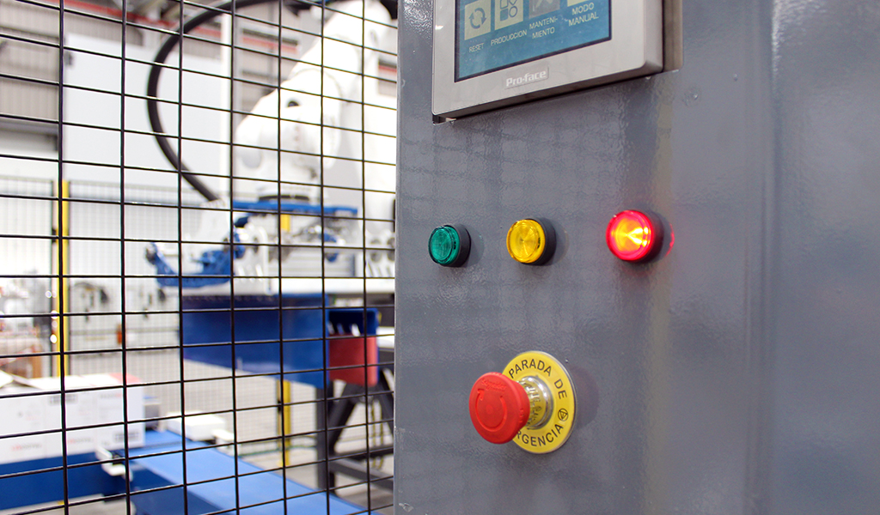
 | Ausencia de palets en el alimentador | Gravedad: leve Frecuencia: alta Fácil de evitar | B | Monitorear el alimentador de palets a través de una cámara y establecer tiempos bien diseñados para el llenado | Cámara inteligente | 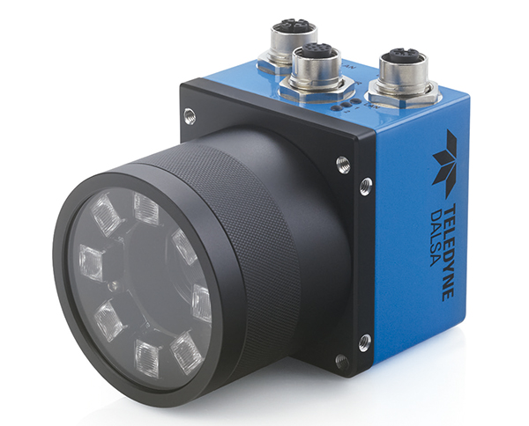
 | Posibles sobrecargas. Lo que podría causar daños en los equipos y la integridad de las personas. | Gravedad: Alta Frecuencia: baja Fácil de evitar" | C | Utilizar un equipo que desenergice el circuito cuando esté circulando una corriente mayor a la corriente normal de funcionamiento | Relés de seguridad | 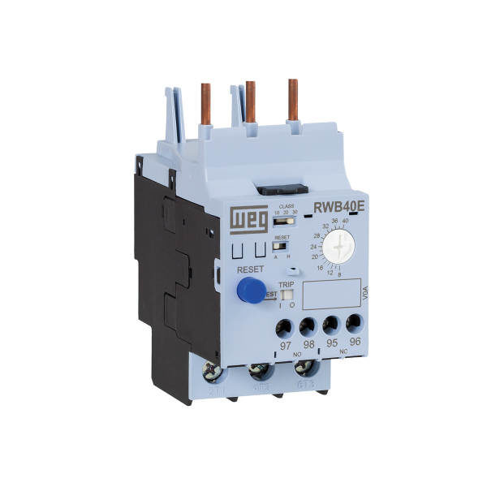
Mantenimiento | El operario puede ser golpeado por el robot al interior de la celda si este se encuentra funcionando | Gravedad: alta Frecuencia: baja Fácil de evitar" | C | Desenergizar el robot cuando la puerta de la celda se encuentre abierta | Interruptor de posición con bloqueo JSNY8 | 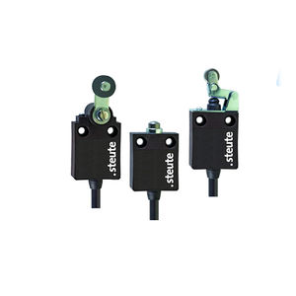
Entrada y salida de productos | Ingreso de material extraño o personas a la entrada o a la salida de la celda robotizada. | Gravedad: alta Frecuencia: baja Fácil de evitar | C | Instalación de cortinas fotoeléctricas a la entrada y salida del material configuradas para que permitan el ingreso del material y no de otros objetos | Cortinas fotoeléctricas | 